A3☓2版
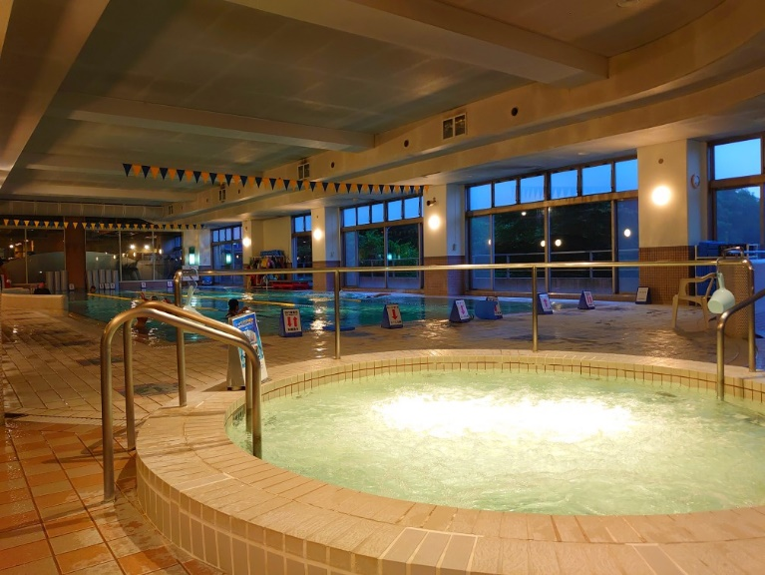
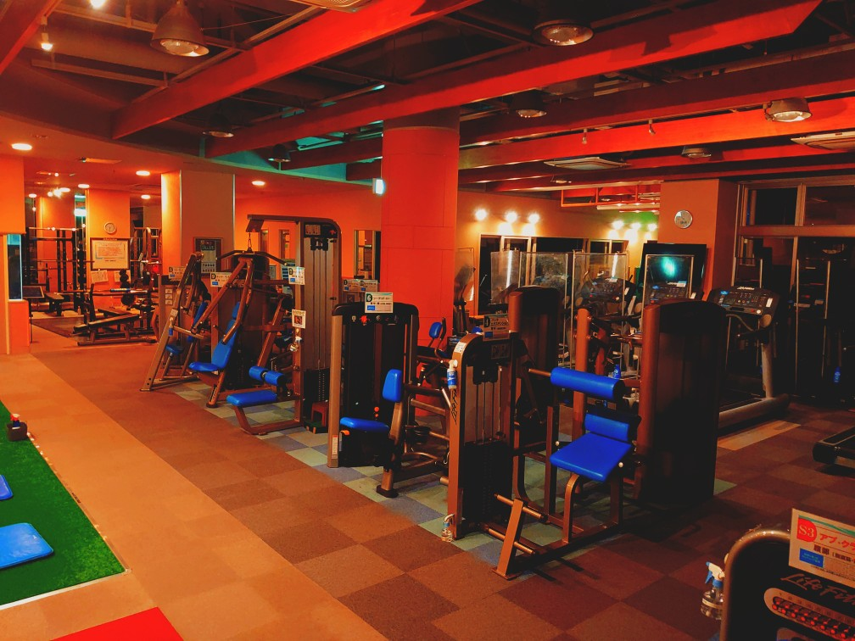

CENTRAL MATSUDO
CENTRAL MATSUDO

Cool Action 2025
Cool Action 2026
Cool Action 2026

この夏ニッセイセントラルフィットネスクラブ松戸では、
節電やCo2排出削減に貢献するエコロジカルなクラブ運営を推進してまいります。
期間中メンバーの皆様に”より楽しくより快適に”クラブをご利用頂けるために
様々なイベントを実施致します。皆様のご参加を心よりお待ちしております。
この夏ニッセイセントラルフィットネスクラブ松戸では、
節電やCo2排出削減に貢献するエコロジカルなクラブ運営を推進してまいります。
期間中メンバーの皆様に”より楽しくより快適に”クラブをご利用頂けるために
様々なイベントを実施致します。皆様のご参加を心よりお待ちしております。

ナイトプール＆ナイトジム実施のお知らせ

毎年ご好評頂いてるナイトプール＆ナイトジムを今年も実施致します☆

館内の照明を落として素敵にライトアップします☆

普段と違う空間でトレーニングしましょう☆

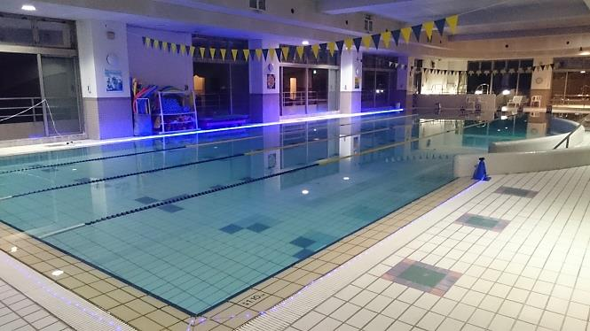

 | ６月３０日（火）～９月３０日（水）

 | PM7：00～PM10：00まで

 | ※土日祝は未実施となります。

A3版
CENTRAL MATSUDO
CENTRAL MATSUDO

Cool Action 2025
Cool Action 2025
Cool Action 2025

この夏ニッセイセントラルフィットネスクラブ松戸では、
節電やCo2排出削減に貢献するエコロジカルなクラブ運営を推進してまいります。
期間中メンバーの皆様に”より楽しくより快適に”クラブをご利用頂けるために
様々なイベントを実施致します。皆様のご参加を心よりお待ちしております。
この夏ニッセイセントラルフィットネスクラブ松戸では、
節電やCo2排出削減に貢献するエコロジカルなクラブ運営を推進してまいります。
期間中メンバーの皆様に”より楽しくより快適に”クラブをご利用頂けるために
様々なイベントを実施致します。皆様のご参加を心よりお待ちしております。

ナイトプール＆ナイトジム実施のお知らせ

毎年ご好評頂いてるナイトプール＆ナイトジムを今年も実施致します☆

館内の照明を落として素敵にライトアップします☆

普段と違う空間でトレーニングしましょう☆

 | ７月２９日（火）～９月３０日（火）

 | PM7：00～PM10：00まで

 | ※木土日祝は未実施となります。

 | 他にもたくさんの

 |  | イベントを実施!!

 | 詳しくは各イベントポスターをチェック‼

